Phieu so 1-ĐTG-CN
Phiếu số 1/ ĐTG - GCN |  |  | PHIẾU THU THẬP THÔNG TIN GIÁ SẢN XUẤT CÔNG NGHIỆP |  |  |  |  | Nơi nhận: Cục Thống kê Long An Địa chỉ: 60 QL1A, TP Tân An, Long An Điện thoại: 072 3827221 Email: ptmctk80@gmail.com Fax: 072 3825258
Ban hành theo Quyết định số 72 /QĐ-TCTK ngày 02 tháng 3 năm 2016 của Tổng cục trưởng TCTK
Báo cáo hàng tháng |  |  | Ngày …15. tháng…06...năm 2016

PTên đơn vị: CÔNG TY TNHH HẢI SẢN AN LẠC |  |  |  |  |  |  |  | Mã số thuế:
Địa chỉ: Lô A14, Đường 4A, KCN Hải Sơn, Đức Hòa, Long An
Fax: 0723850608 |  |  |  | Điện thoại: 0723850606 |  |  |  | Email:
PNgười lập biểu: Võ Uyên Phương |  |  |  | Điện thoại: |  |  |  | Email:

STT | Danh mục sản phẩm (quy cách, phẩm cấp cụ thể) |  |  |  | Mã mặt hàng | Đơn vị tính | Đơn giá (giá trước thuế) |  | Ghi chú

A | B |  |  |  | C | D | 1 |  | 2
1 | Ghẹ khô tẩm |  |  |  | 16051090 | kg | 193,618
2 | Cá bò tẩm |  |  |  | 16041990 | kg | 256,000
3 | Cá đổng tẩm |  |  |  | 16041990 | kg | 187,000
4 | Cá đuối tẩm |  |  |  | 16041990 | kg | 267,000
5 | Ghẹ khô lạt |  |  |  | 16041990 | kg | 191,500

 |  |  |  |  |  | ……., ngày 15 tháng 06 năm 2016
 | Người lập biểu |  |  |  |  | Người kiểm tra
 | (Ký, ghi rõ họ tên) |  |  |  |  | (Ký, và ghi rõ họ tên)
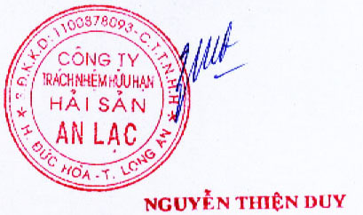

 |  | Võ Uyên Phương

Cách ghi phiếu:
 | Cột A: Số thứ tự mặt hàng
 | Cột B: Ghi tên mặt hàng chính xác với đầy đủ quy cách phẩm cấp cụ thể
 | Cột C: Ghi mã số mặt hàng đúng như quy định trong danh mục mặt hàng giá sản xuất công nghiệp
 | Cột D: Ghi đơn vị tính theo đúng quy định trong danh mục mặt hàng giá sản xuất công nghiệp
 | Cột 1: Ghi đơn giá của mặt hàng tính theo đơn vị tính ghi ở cột D (nếu cần ghi chú ở cột 2)
 | Cột 2: Ghi lại ghi chú nếu cần đối với mặt hàng thu thập giá ở cột B

